상품제안서
PP쫄대화일 | 상품코드: F18210

 |  |  |  |  |  |  | 02-412-0044 | www.easy1.co.kr
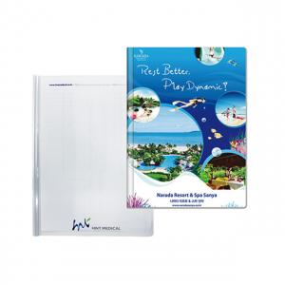

【상세/제작정보】 | 명함꽂이는 1천개부터 추가 가능 + 80원

【인쇄/포장옵션】 | 풀칼라 / 비규격미포장

【공급단가】 | 수량 | 500~ | 1,000~ | 3,000~ | 5,000~ | 10,000~
*VAT별도 | 단가 | 890원 | 860원 | 830원 | 800원 | 760원

【상품 URL】 | http://www.easy1.co.kr/src/goods_detail.php?gdno=18210

